Hoja1
analisis de perfiles

 | perfil A:ponderacion A
 |  |  | Datos: | Analisis estadistico:
 |  |  | 80.4
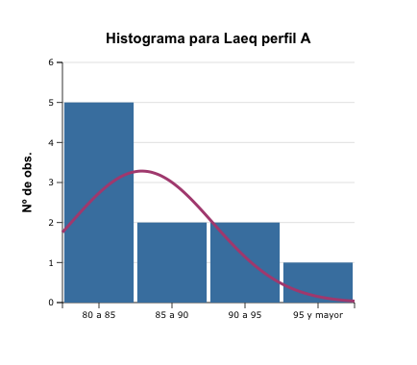
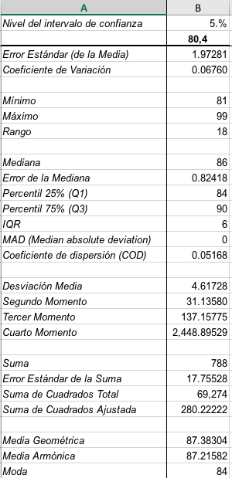
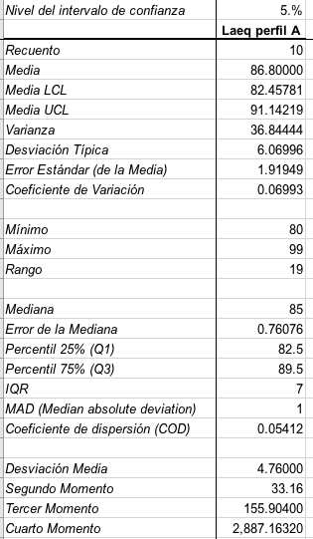
 |  |  | 81.7
 |  |  | 82.8
 |  |  | 84.2
 |  |  | 84.7
 |  |  | 86.3
 |  |  | 88.3
 |  |  | 90.9
 |  |  | 94.5
 |  |  | 99.6

 | Promedio: | 87.34
 | Mediana | 85.5
 | Cuartil 1 | 83.15 | percentil 25
 | Cuartil 2 | 85.5 | percentil 50
 | Cuartil 3 | 90.25 | percentil 75
 | Cuartil 4 | 99.6 | valor maximo
 | Desv. Estandar | 6.0888240061
 | varianza | 37.073777778
 | Coeficiente de variacion: | 0.069714037167

 | perfil B:ponderacion Lineal
 |  |  | Datos |  | Analisis estadistico:
 |  |  | 84.3
 |  |  | 86.2
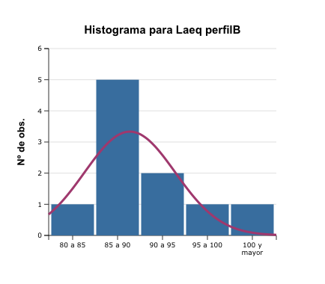
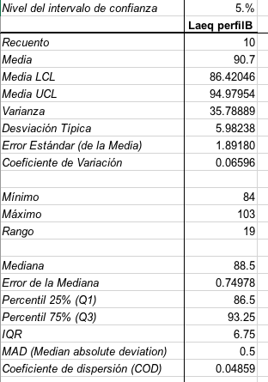
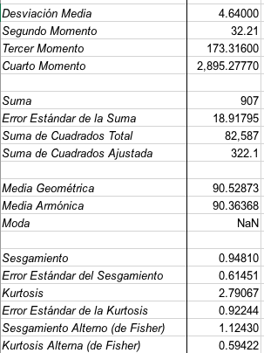
 |  |  | 86.4
 |  |  | 88.4
 |  |  | 88.9
 |  |  | 89.3
 |  |  | 91.6
 |  |  | 94.3
 |  |  | 98.1
 |  |  | 103.1

 | Promedio: | 91.06
 | Mediana | 89.1
 | Cuartil 1 | 86.9 | percentil 25
 | Cuartil 2 | 87.4 | percentil 50
 | Cuartil 3 | 93.625 | percentil 75
 | Cuartil 4 | 103.1 | valor maximo
 | Desv. Estandar | 5.8801360528
 | varianza | 34.576
 | Coeficiente de variacion: | 0.064574303238

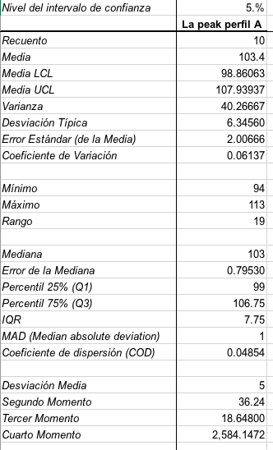
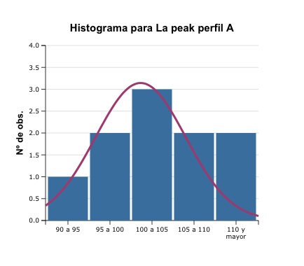
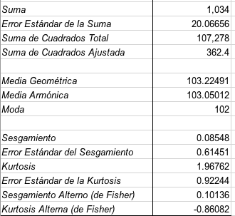
 | La peak por medicion perfil a |  |  |  | Analisis estadistico:
 |  |  | datos
 |  |  | 94.8
 |  |  | 96.7
 |  |  | 98.2
 |  |  | 102
 |  |  | 102.2
 |  |  | 104.1
 |  |  | 106.4
 |  |  | 107.6
 |  |  | 112.5
 |  |  | 113

 | Promedio: | 103.75
 | Mediana | 103.15
 | Cuartil 1 | 99.15 | percentil 25
 | Cuartil 2 | 103.15 | percentil 50
 | Cuartil 3 | 107.3 | percentil 75
 | Cuartil 4 | 113 | valor maximo
 | Desv. Estandar | 6.2375654083
 | varianza | 38.907222222
 | Coeficiente de variacion: | 0.060121112369

 | L peak por medicion perfil B
 |  |  | datos |  | Analisis estadistico:
 |  |  | 115.8
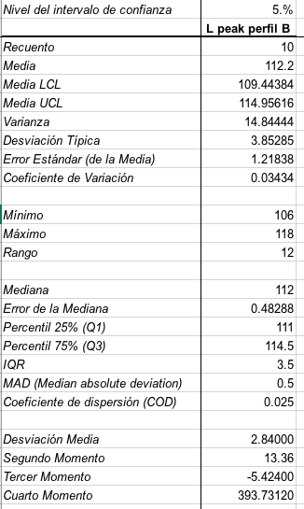
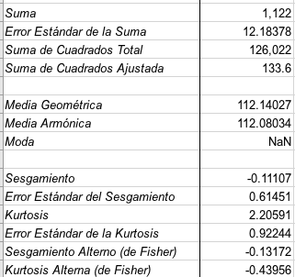
 |  |  | 106.1
 |  |  | 107.8
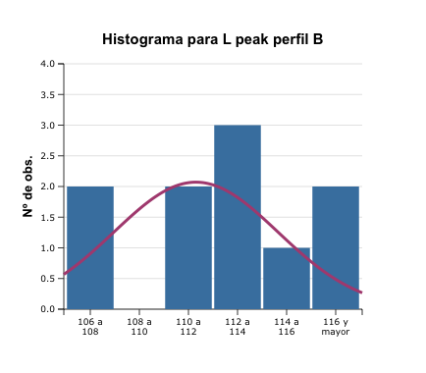
 |  |  | 111.2
 |  |  | 111.3
 |  |  | 112
 |  |  | 112
 |  |  | 113.1
 |  |  | 117
 |  |  | 118.4
 | Promedio: | 112.47
 | Mediana | 112
 | Cuartil 1 | 111.225 | percentil 25
 | Cuartil 2 | 112 | percentil 50
 | Cuartil 3 | 115.125 | percentil 75
 | Cuartil 4 | 118.4 | valor maximo
 | Desv. Estandar | 3.8439129369
 | varianza | 14.775666667
 | Coeficiente de variacion: | 0.034177228923

 | SPL por medicion perfil B
 |  |  | datos |  | Analisis estadistico:
 |  |  | 86.4
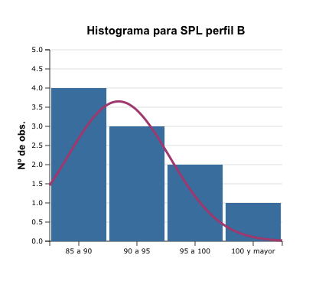
 |  |  | 87.6
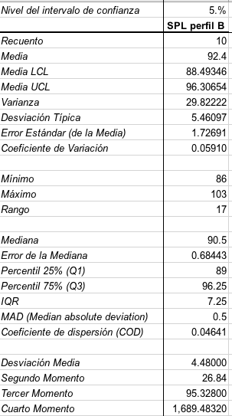
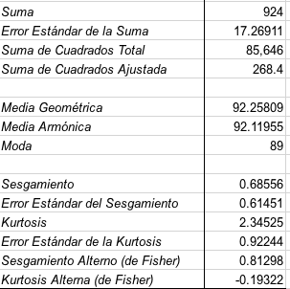
 |  |  | 89.4
 |  |  | 89.4
 |  |  | 90.2
 |  |  | 91.4
 |  |  | 94.5
 |  |  | 97.2
 |  |  | 98.4
 |  |  | 103.5

 | Promedio: | 92.8
 | Mediana | 90.8
 | Cuartil 1 | 89.4 | percentil 25
 | Cuartil 2 | 90.8 | percentil 50
 | Cuartil 3 | 96.525 | percentil 75
 | Cuartil 4 | 103.5 | valor maximo
 | Desv. Estandar | 5.4562909665
 | varianza | 29.771111111
 | Coeficiente de variacion: | 0.058796238863

